Sheet1

电荷、电压、电容的关系
电容量/uF | 电压/V | 电荷量/uC
47 | 3.3 | 155.1
电荷量/uC | 电容量/uF | 电压/V
155.1 | 47 | 3.3
电荷量/uC | 电压/V | 电容量/uF
155.1 | 3.3 | 47

C1容量/uF | C1电压/V | C1电荷量/uC | 并联后电压/V
1 | 12 | 12
C2容量/uF | C2电压/V | C2电荷量/uC | 1.1089108911
100 | 1 | 100

干货
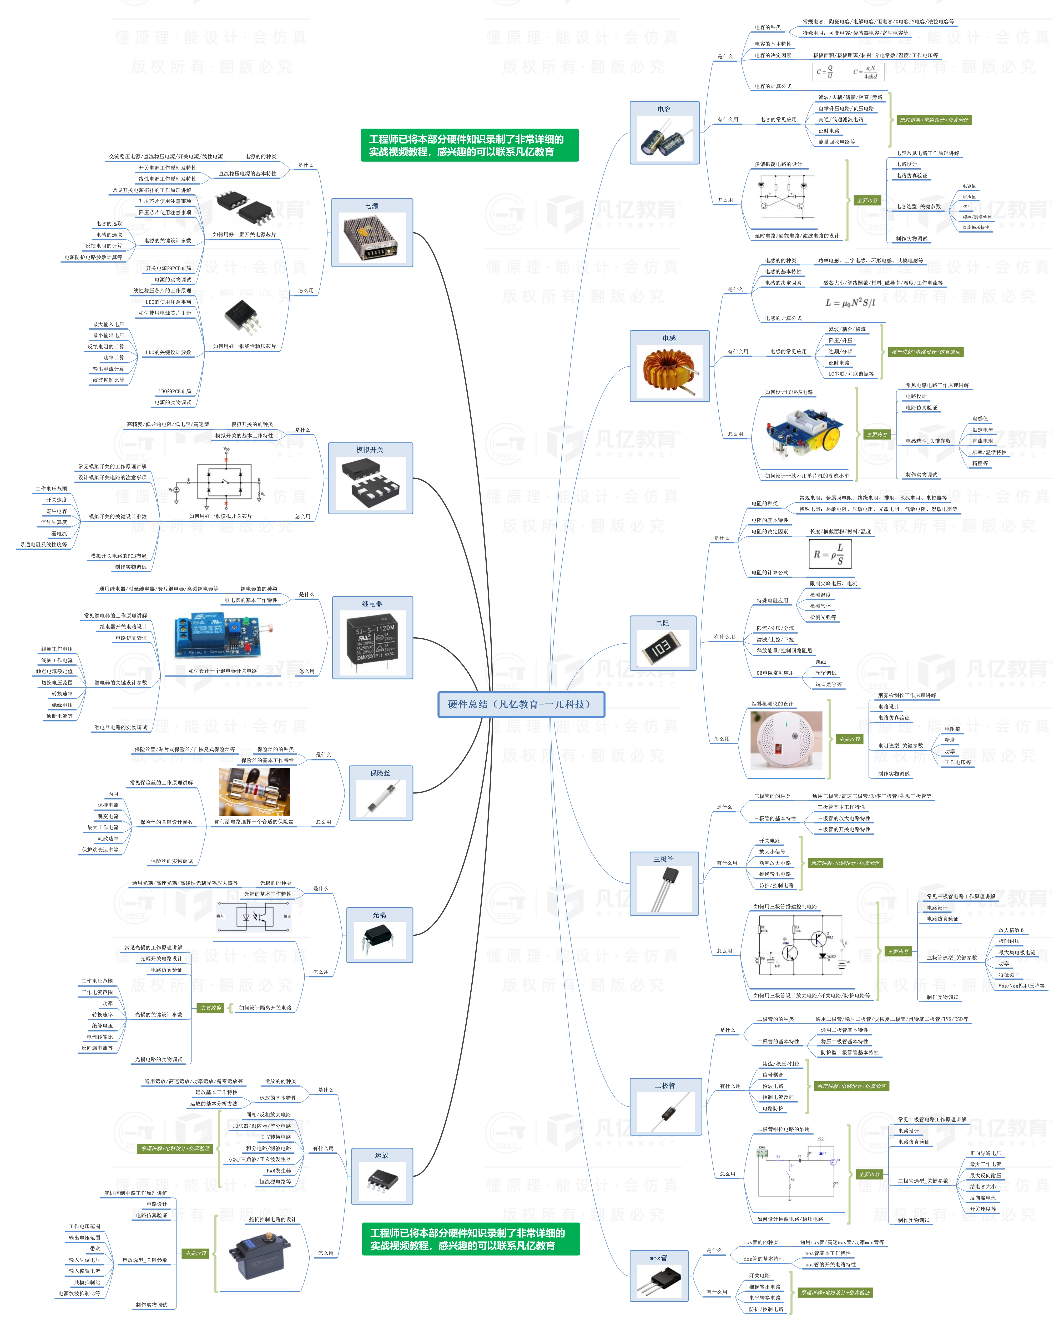


此文档由一π科技和凡亿教育鼎力打造，凡亿是国内领先的电子研发和技术培训提供商，是国家认定的高新技术企业。目前近110万电子会员，技术储备为社会持续输送7万余人高级工程师，服务了1万多中小型企业合作伙伴。 凡亿教育课程开设了硬件、PCB、仿真、电源、EMC、FPGA、电机、嵌入式、单片机、物联网、人工智能、天线射频等多门主流学科。目前，凡亿教育毕业学员九成实现涨薪，八成涨薪超20%，最高涨幅达200%，就业企业不乏航天通信、同步电子、视源股份，华为等明星企业。

联系助教 领取干货课程

